Sheet1
品牌 | 年销售额 | 站外促销产品品类 | 推广情况 | 折扣力度 | 渠道情况
ZHANMAI | $20.9M | 多数主要玩具，节日类小玩意产品，少数服装 | 部分产品参加站外促销(23,24年比较多，25年有所减少），节假类产品偏多，库存少，FBA为主 | 1.30%-60%不等，和产品销售价格相关 2.产品价值在10美金以内，高单价产品没有参与站外 | 1.主打社群与KOC渠道为主 2.部分产品站内低价格，低LD，吸引一些社群分享 3.网站类，博主类渠道发帖偏少
TATUO | $27.6M | 服装，手饰，节假日类产品 | 24年参加站外比较多，25年几乎少见，品类丰富多样，上渠道更多为节假类产品 |  |  | 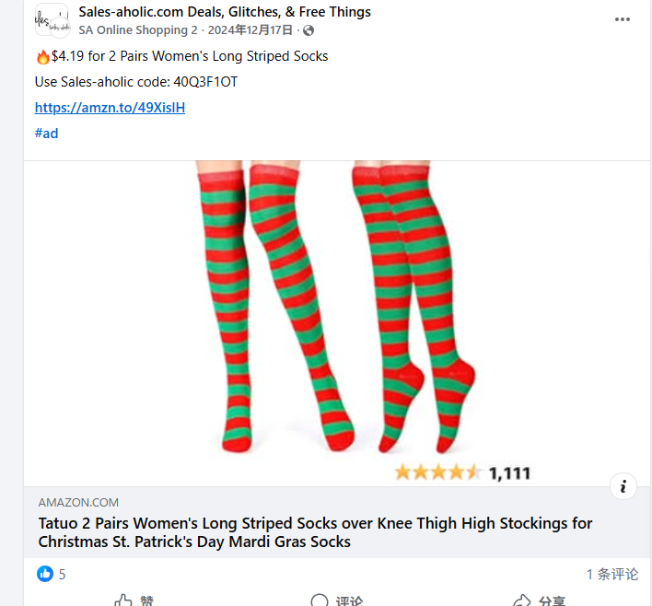 | 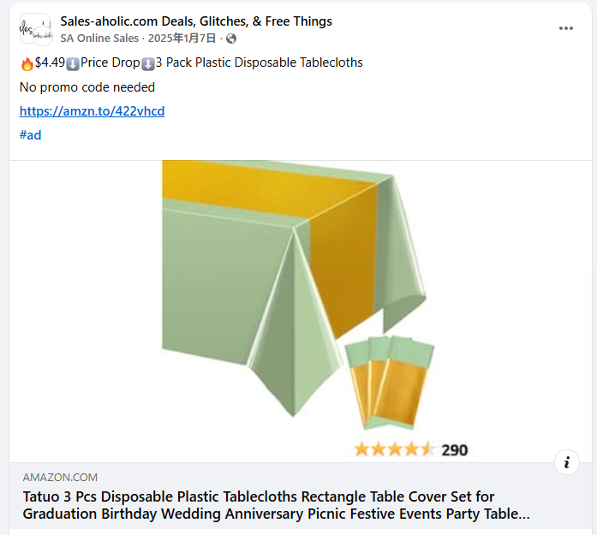
BOAO | $35.5M | 装饰类偏多 | 23，22年比较多，24，25年相对少，推广过服装类 |  |  | 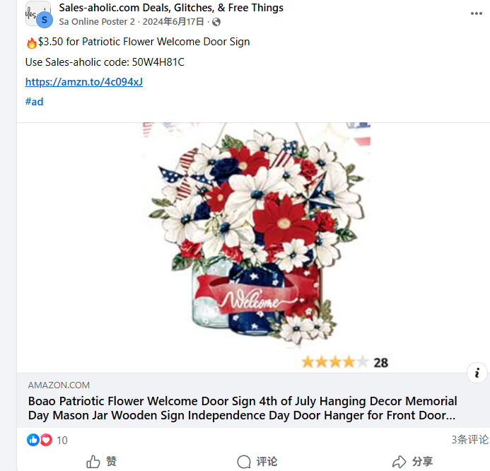 | 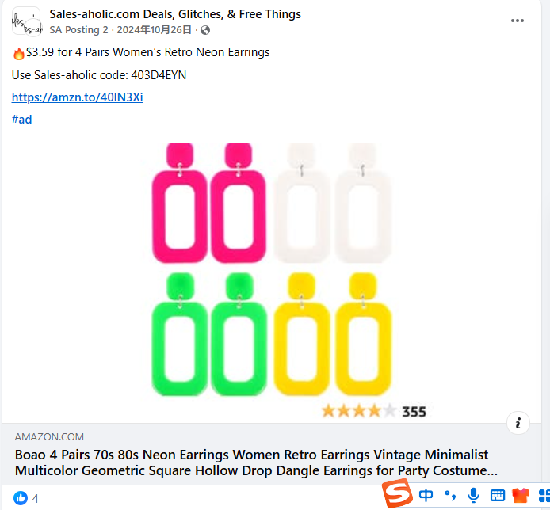
NEER | $18.0M | 服饰为主，主打多件套站外 | 25年依然保持比较多推广信息，多件套为主，部分产品主打站内低价格 |  |  | 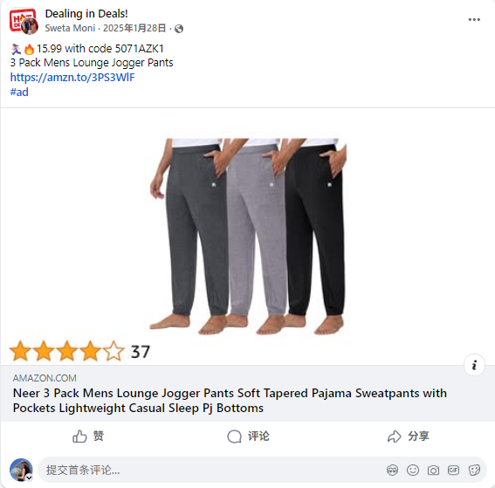 | 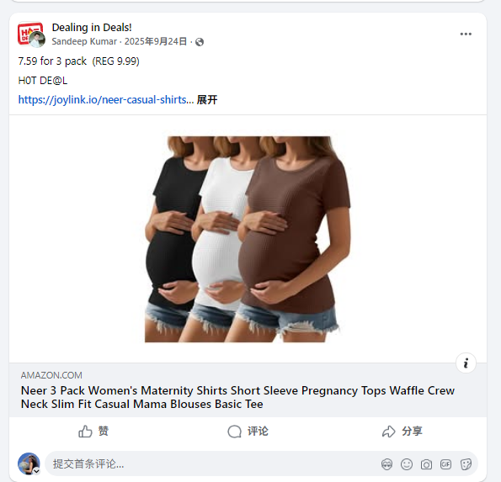 | 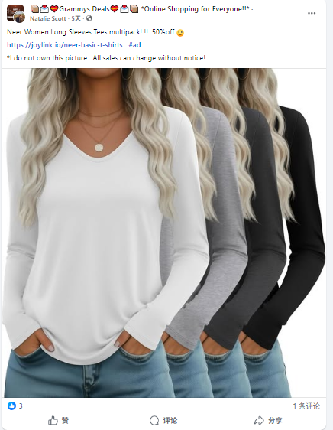 | 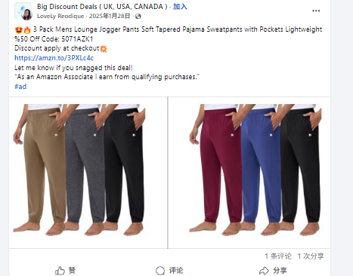
PATELAI | $42.9M | 厨房用品，家用品（小件）为主 | 20年开始有推广信息，25年保持相对较多，但是推广渠道比较差 |  |  | 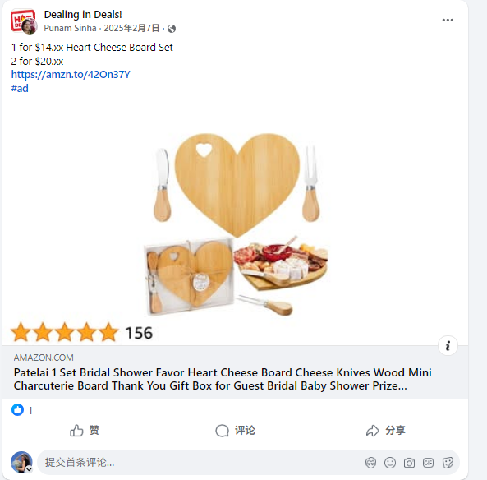 | 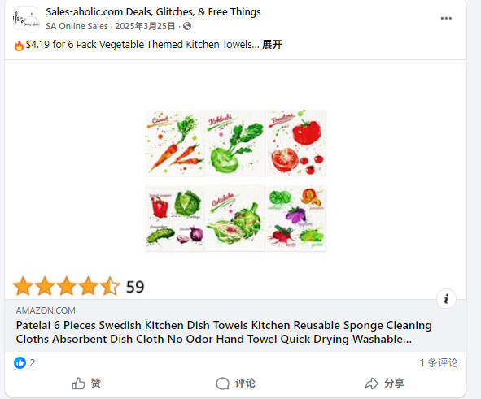 | 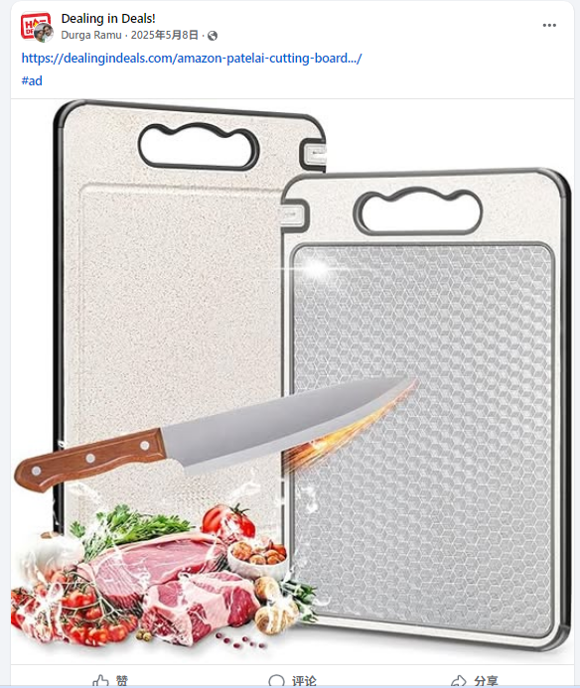 | 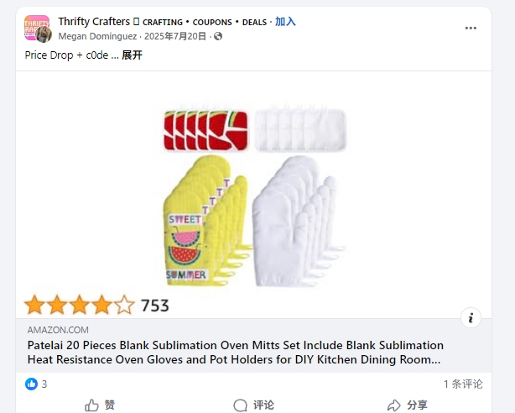
TECUNITE | $5.2M | 装饰品偏多，小件产品为主 | 有站外促销但是都是早期，目前站外基本是前台折扣低价，站外渠道转发 |  |  | 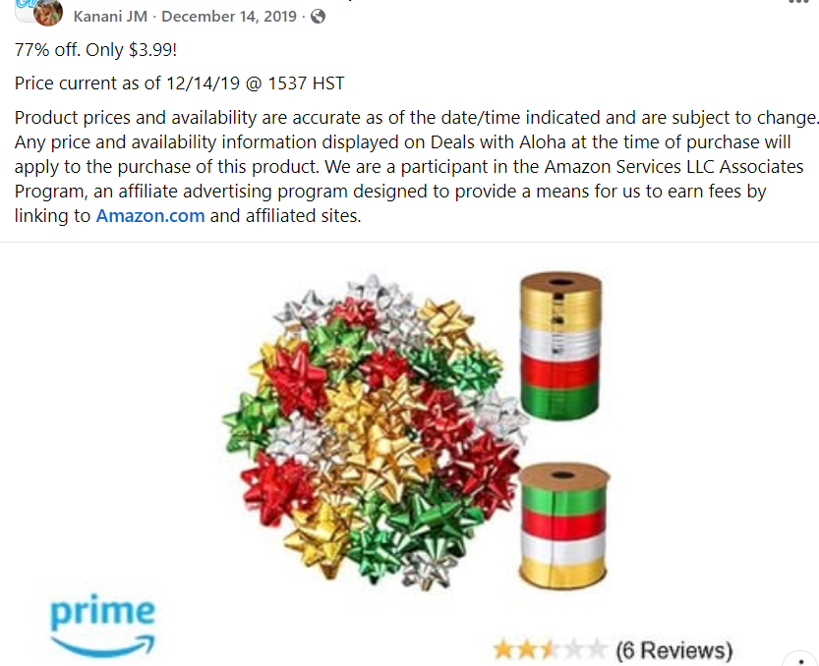 | 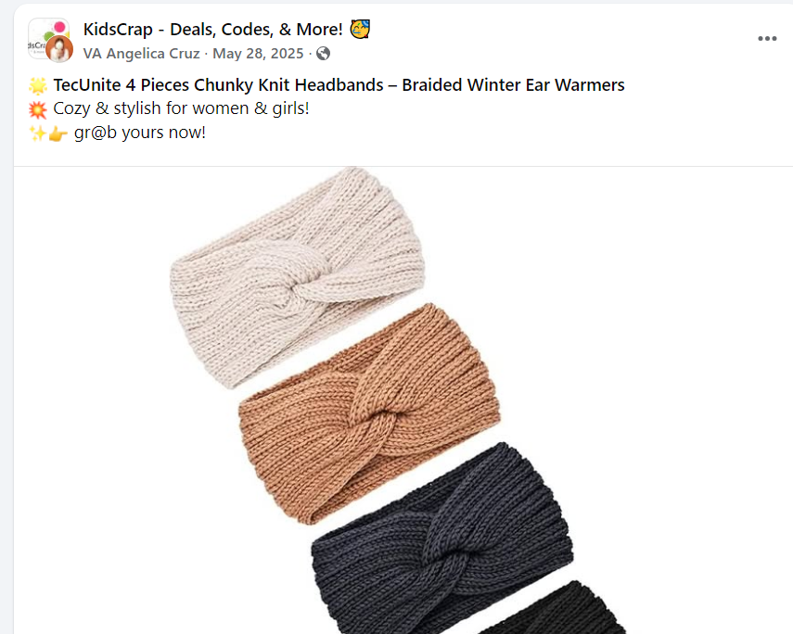
CHENGU | $11.5M | 装饰品，家用品，小件产品为主 | 一直有做站外促销 但是大多都是LD折扣推广 |  |  | 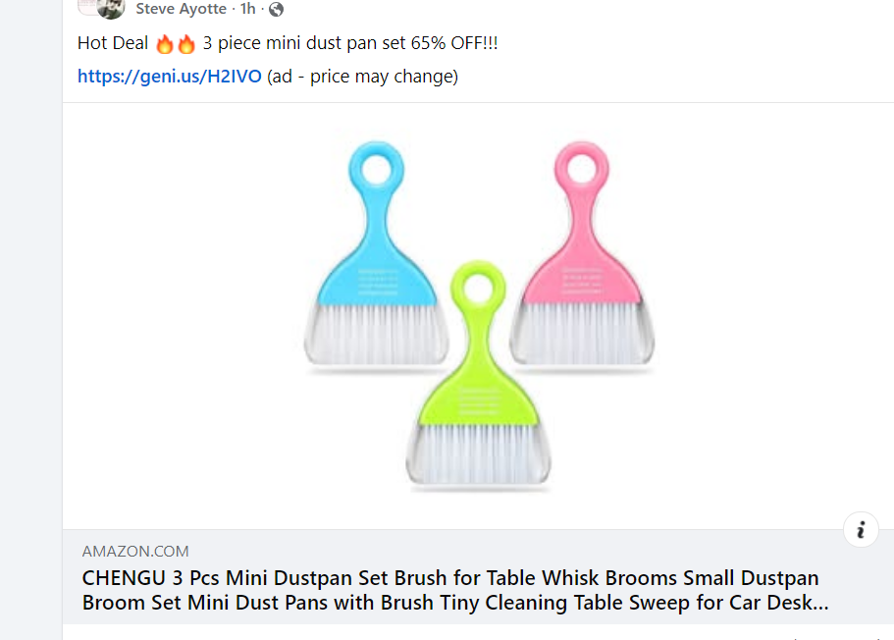 | 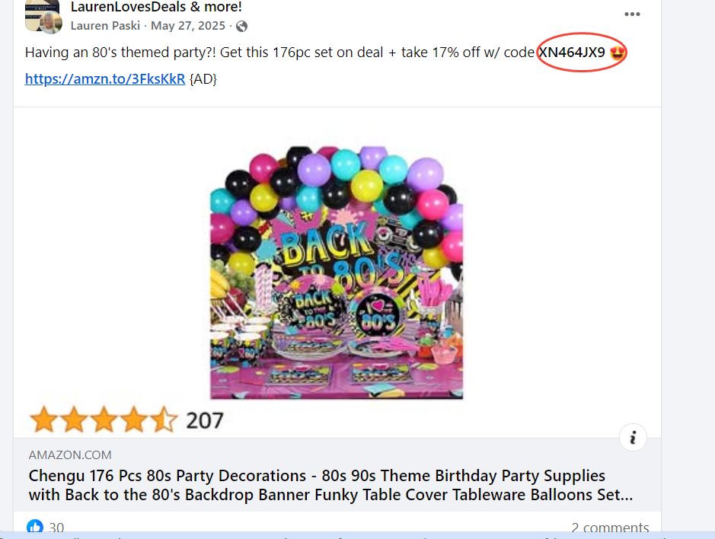
MTLEE | $13.3M | 装饰品，家用品，小件产品为主 | 有部分产品参与促销，2025年较少，更多在23，24年以前 |  |  | 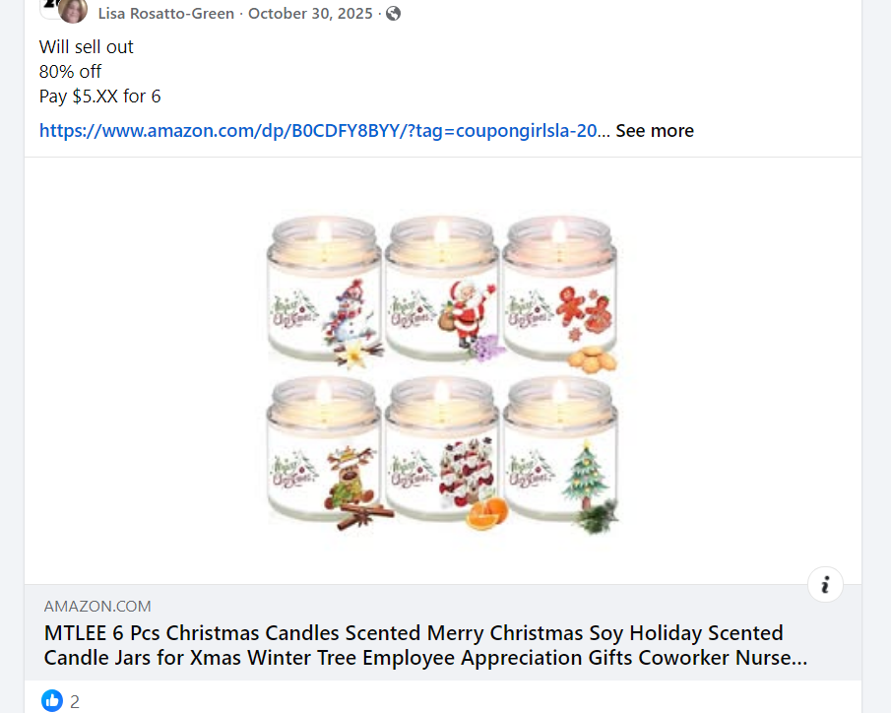 | 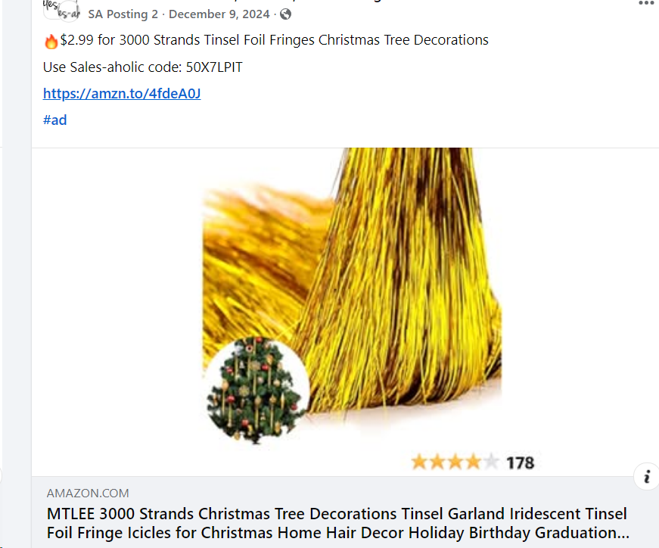

 |  | 总结：
 |  | 1.2022-2024年站外促销比较频繁，2025年相对减少频率
 |  | 2.站外促销产品基本以装饰，节假日，厨房类，小件产品为主，价格在15美金以内，活动促销价格在10美金以内
 |  | 3.产品都是以FBA为主，部分产品打开显示无库存
 |  | 4.服装类品牌参与站外促销类比较少，主要是NEER品类
 |  | 5.精铺为主，无品牌意识
 |  | 6.调研前25个品牌，不在里面的则没站外

